集計表【表面】
町会長用
令和8年度 赤い羽根共同募金
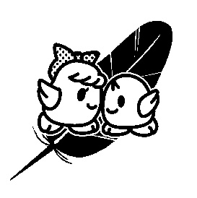
【集計表】

 |  |  |  | 町会名：

№ | 地区名 | 一般募金 |  | 歳末たすけあい募金 |  | 合計金額
 |  | 件数 | 金額 | 件数 | 金額
1
2
3
4
5
6
7
8
9
10
11
12
13
14
15
合計（小計）

※地区名には，班名や自治会名等をご記入ください。

